penghitungan
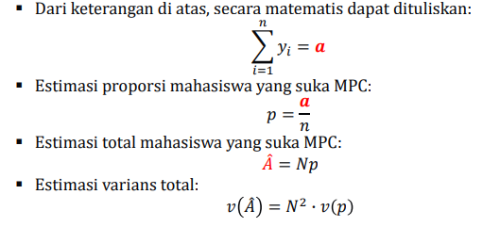
bulan | populasi | sampel | jumlah_kapal_masuk_sampel | jumlah_kapal_keluar_sampel | jumlah_kapal_masuk_populasi | jumlah_kapal_keluar_populasi
2022-01-01 | 365320 | 253983 | 519 | 570 | 747 | 820
2022-02-01 | 348615 | 236903 | 610 | 621 | 898 | 914
2022-03-01 | 385988 | 268823 | 654 | 717 | 939 | 1030
2022-04-01 | 418933 | 289684 | 720 | 731 | 1041 | 1057
2022-05-01 | 424319 | 291265 | 659 | 707 | 960 | 1030
2022-06-01 | 414900 | 295255 | 711 | 788 | 999 | 1107
2022-07-01 | 430439 | 310532 | 808 | 826 | 1120 | 1145
2022-08-01 | 445807 | 314024 | 868 | 917 | 1232 | 1302
2022-09-01 | 439775 | 305440 | 942 | 918 | 1356 | 1322
2022-10-01 | 416394 | 289747 | 990 | 968 | 1423 | 1391
2022-11-01 | 434614 | 281458 | 668 | 739 | 1031 | 1141
2022-12-01 | 370072 | 257853 | 1067 | 1184 | 1531 | 1699

